2. Màn hình
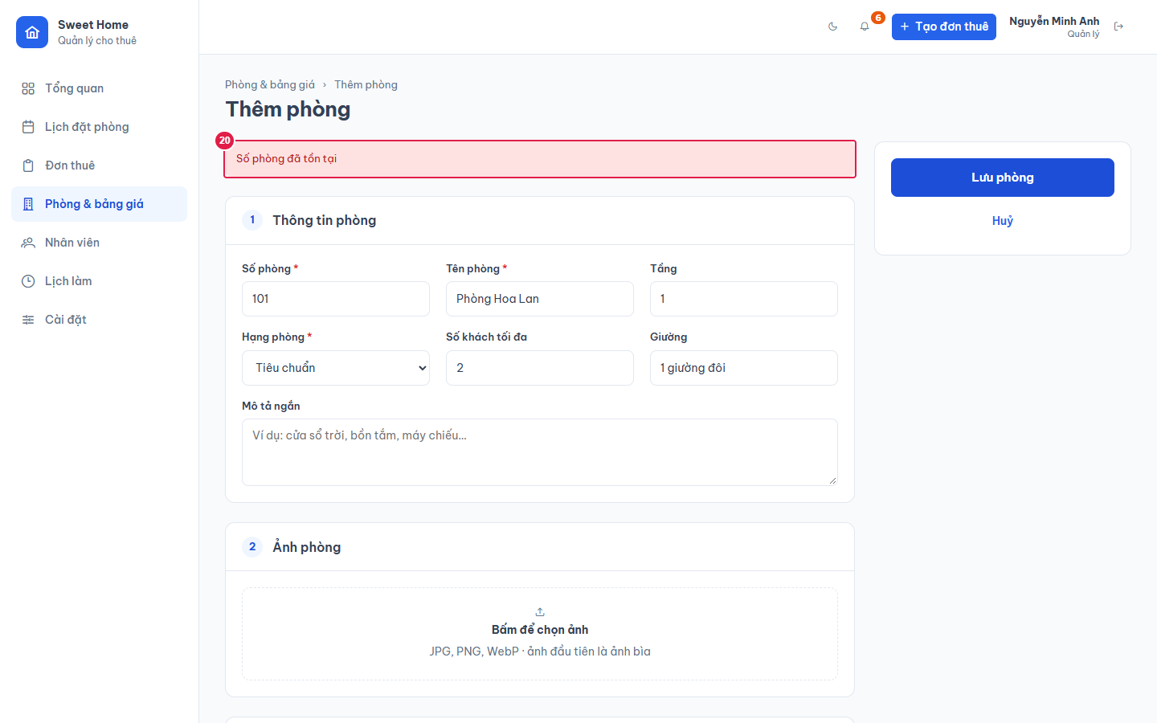
Ảnh 1. Thêm phòng (đã chọn 2 ảnh, chưa lưu)
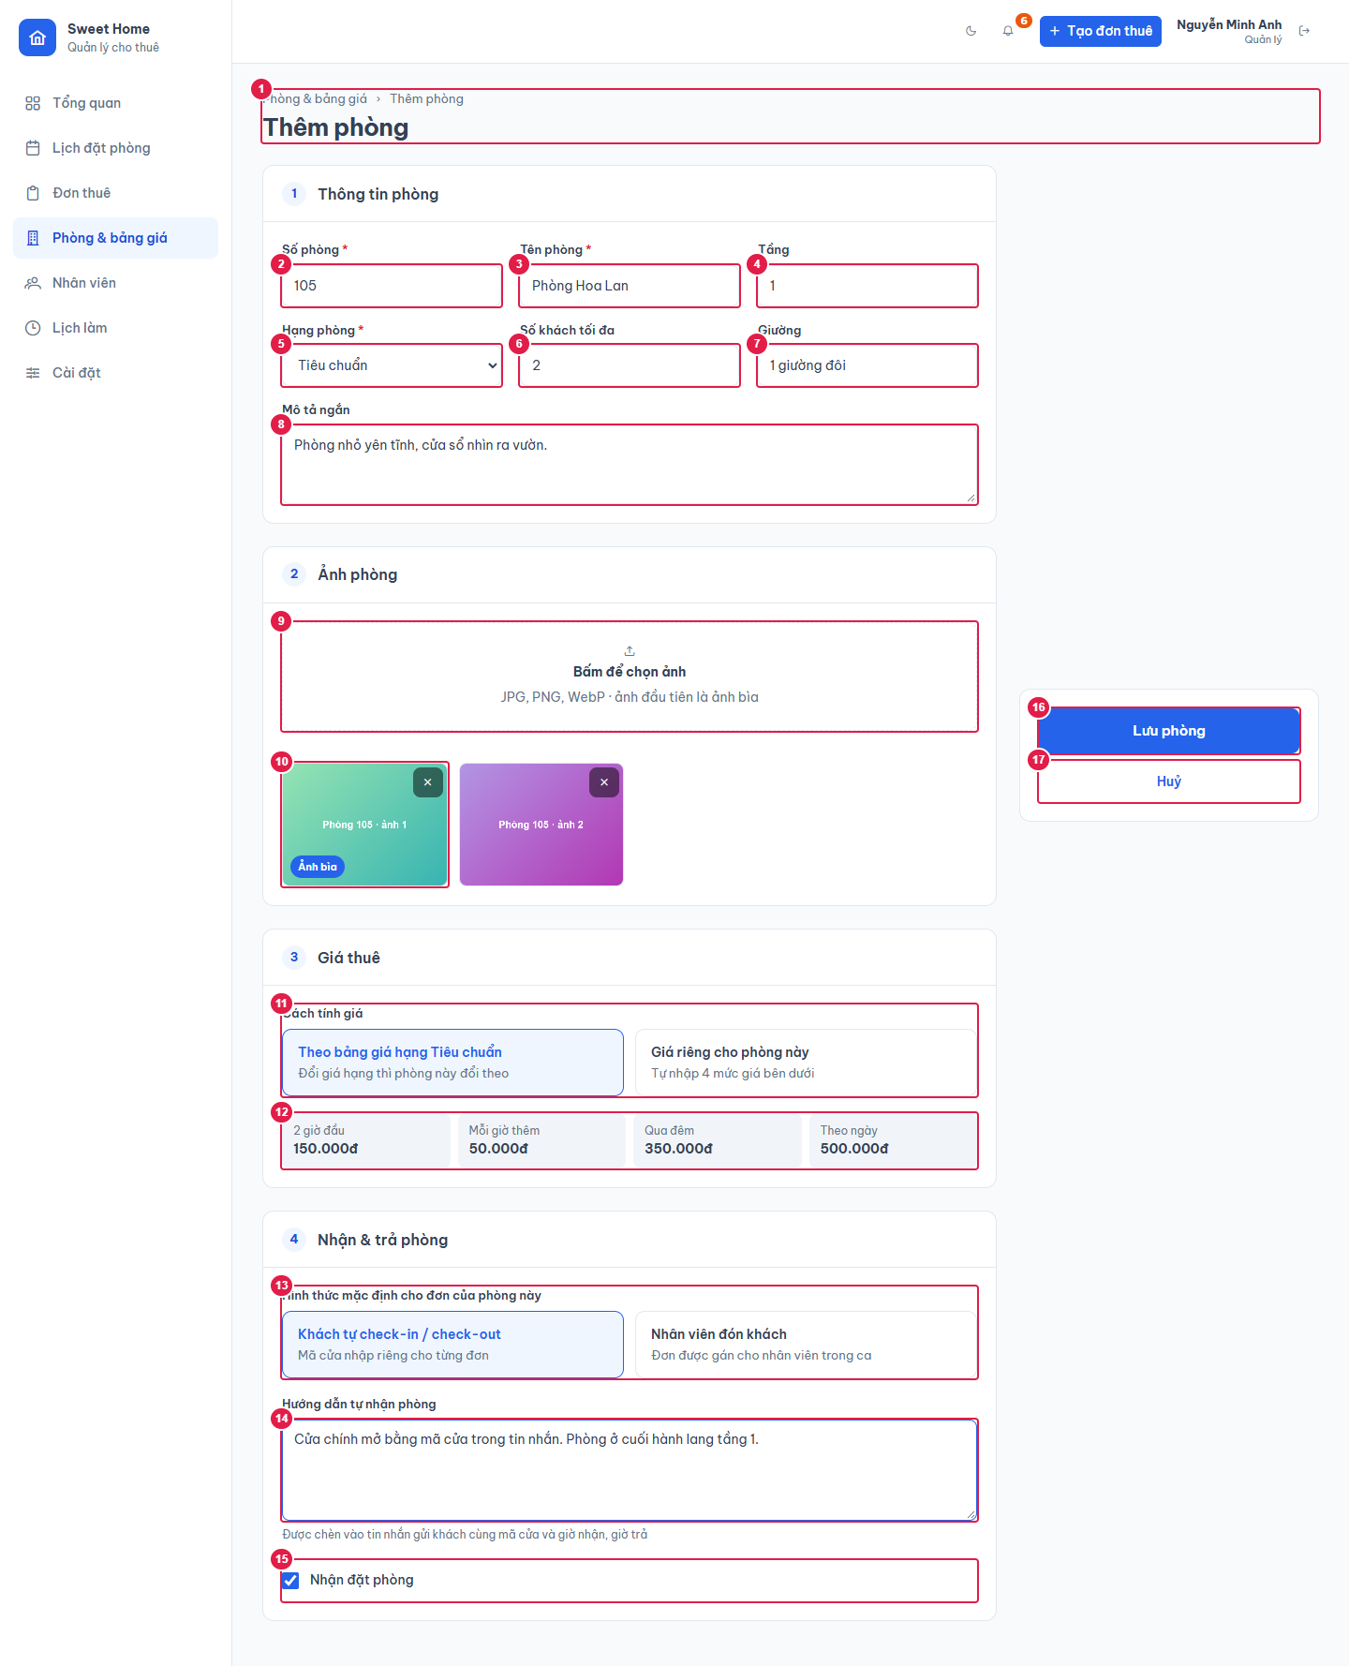

Ảnh 2. Sửa phòng có ảnh, giá theo hạng
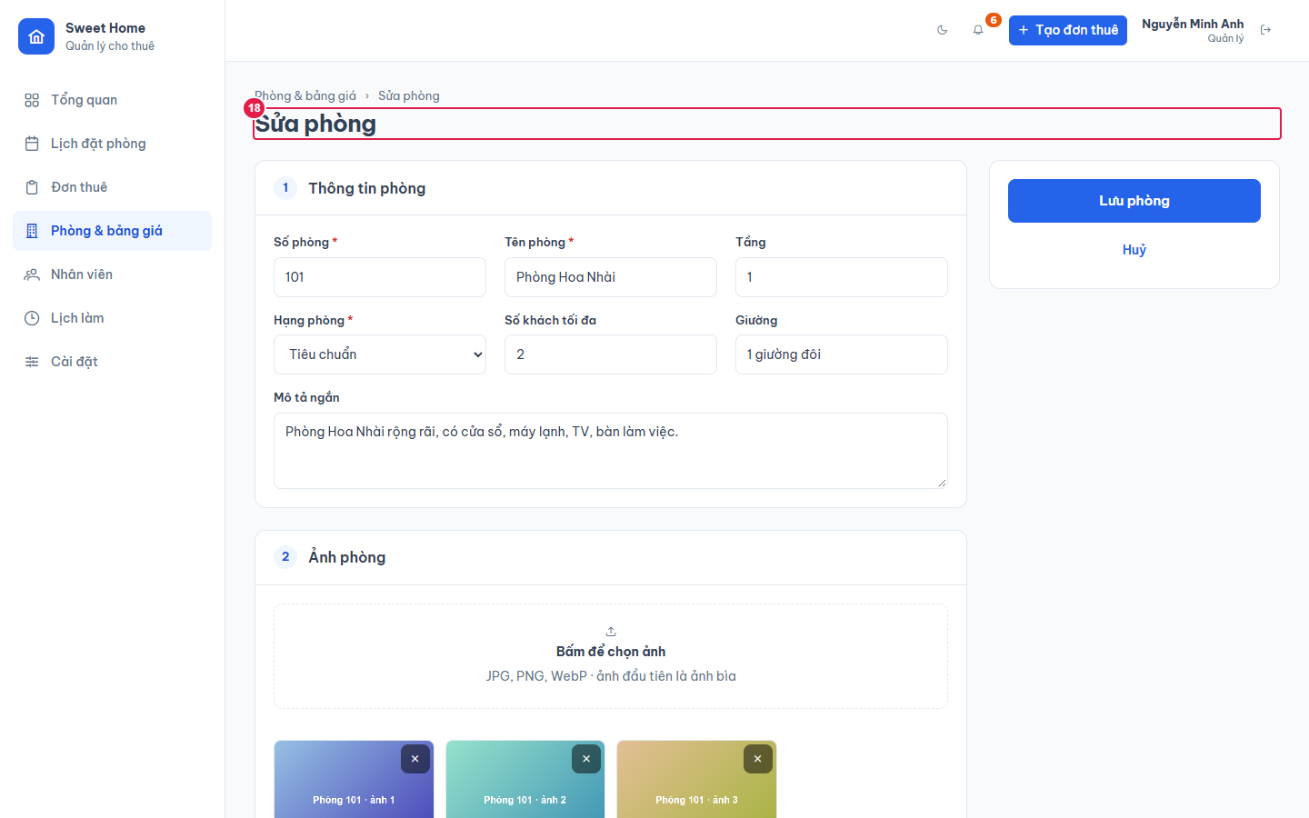

Ảnh 3. Phòng đặt giá riêng (Cách tính giá = Giá riêng)
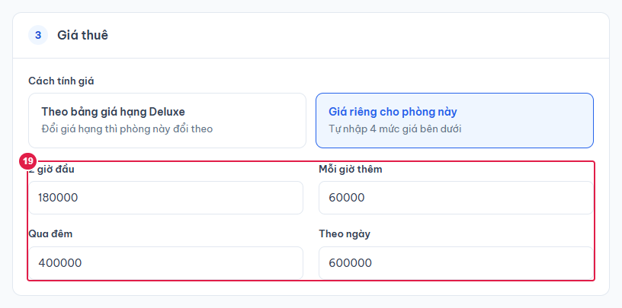

Ảnh 4. Lưu bị từ chối: số phòng đã tồn tại

